ВВОД
№ | Наименование | Фото | Цена для Фикс прайс | Цена на полке | Маржа | Цены у конкурентов |  |  |  | Аналог в нашем ассортименте если есть, если аналога нет то так и написать. | Цена аналога
 |  |  |  |  |  | Корзинка | Хавас | Макро | УЗУМ маркет
Поставщик: GOOD FOOD ORGANIC (Местное производства ) 10% ретро
1 | Сгущенное молоко с сахаром «Зайка» 8,5 % стакан, 250 г | 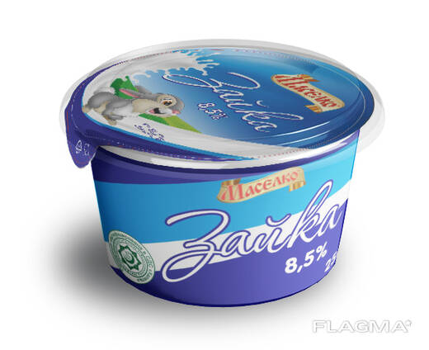 | 6,700 | 8,500 | 21.18% | нет | нет | 8,990 | нет | нет
2 | Сгущенное молоко с сахаром «Зайка» 8,5 %, 320 г | 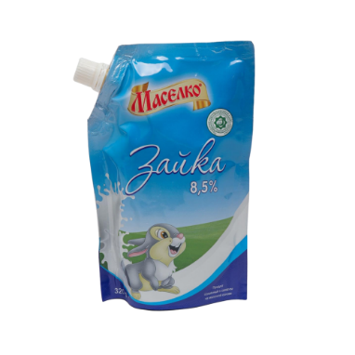 | 7,950 | 10,000 | 20.50% | 9,990 | 9,500 | 10,490 | нет | нет
3 | Сгущенное молоко с сахаром «Зайка» 8,5 %, 550 г | 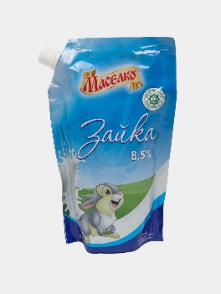 | 12,500 | 16,600 | 24.70% | 16,990 | 15,900 | 16,990 | нет | нет
4 | Сгущенное молоко вареное с сахаром «Лакомка» 8,5%, 250 г | 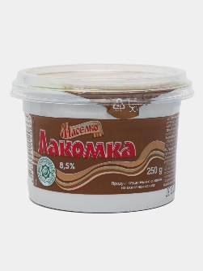 | 6,300 | 8,500 | 25.88% | 8,490 | 8,200 | 8,990 | нет | нет
5 | Сгущенное молоко вареное с сахаром «Лакомка» 8,5%, 320 г | 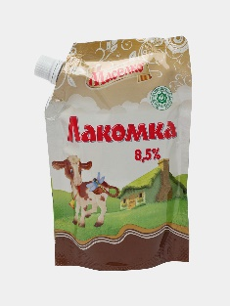 | 7,400 | 10,000 | 26.00% | 9,990 | 9,500 | 10,990 | нет | нет
6 | Сгущенное молоко вареное с сахаром «Лакомка» 8,5%, 550 г | 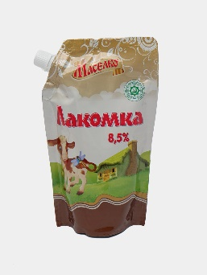 | 11,900 | 15,000 | 20.67% | 15,490 | 14,700 | 15,490 | нет | нет
7 | Сгущенное молоко варен с сахаром «Лакомка» 8,5% (ведро), 900 г | 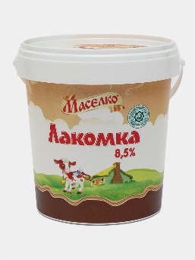 | 19,300 | 25,000 | 22.80% | 26,490 | 25,200 | нет | нет | нет
8 | Сгущенное молоко «Милкино молоко» 8,5 % стакан, 250 г | 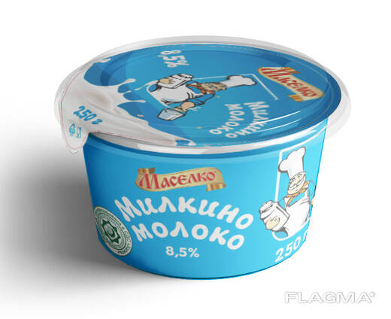 | 6,300 | 8,500 | 25.88% | нет | 8,200 | нет | нет | нет
9 | Сгущенное молоко «Милкино молоко» 8,5 % (ведро), 900г | 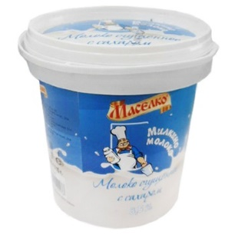 | 19,500 | 25,000 | 22.00% | 26,990 | нет | нет | нет | нет

